Sheet1
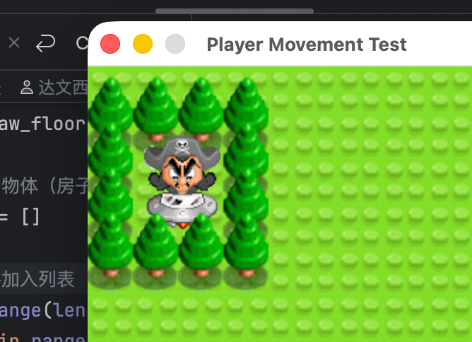
泡泡堂V0.5说明书
 | v0.5版本并未实现泡泡堂的全部主要逻辑，主要是为了先快速出一个demo
 | 测试一下团队协作能力，好规划项目后续发展

 | 实现的逻辑： | 人物四向移动
 |  | 贴图绘制到窗口上
 |  | 俯视角2.5d游戏正确遮挡逻辑的实现
 |  | 一张完整的地图，最好还原原本的游戏

